상품제안서
(향기)패션9쪽부채(250mm) | 상품코드: S20089

 |  |  |  |  |  |  | 02-713-8555 | www.synergygift.co.kr
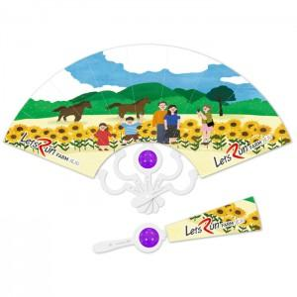

【상세/제작정보】 | <p><span style="font-size: 14pt;"></span><span style="font-size: 18pt;">※ 주문단위는 1,000개 단위 입니다 500개 제작 불가능!</span>​<span style="font-size: 14pt;">​</span></p>

【인쇄/포장옵션】 | 풀칼라 / 포장불가능

【공급단가】 | 수량 | 1,000~ | 2,000~ | 3,000~ | 5,000~ | 10,000~
*VAT별도 | 단가 | 1,090원 | 1,050원 | 1,000원 | 930원 | 900원

【상품 URL】 | https://www.synergygift.co.kr:443/src/goods_detail.php?gdno=18870

